知识点
不可变类型：当该数据类型的变量的值发生了改变，对应的内存地址也发生了改变，这种数据类型是不可变数据类型
整形 int
字符串 string
元组 tuple

可变类型：当该数据类型的变量的值发生了改变，对应的内存地址没有发生改变，这种数据类型是可变数据类型
列表 list
集合 set
字典 dict

Python垃圾回收机制
主要通过“引用计数”进行垃圾回收
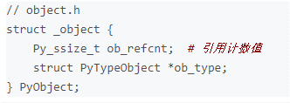

在python中每一个对象核心就是一个结构体 PyObject 内部有一个引用计数器 ob_refcnt
程序运行过程中 会实时更新计数器的值，反应引用当前对象的数量，当某对象引用计数值为0时，那么它的内存会被立即释放掉

引用计数器 +1 的情况：
对象被创建 a=2
对象被引用 b = a
对象作为参数传入函数 function(a)
对象作为一个元素存储在容器中 List={a,"df",2}

引用计数器 -1 的情况：
对象别名被显式销毁 del a
对象别名被赋予新的对象 a=5
一个对象离开他的作用域，例如函数执行完成。**局部变量的引用计数器会 -1 但全局变量不会
对象所在的容器被销毁 或从容器中删除对象 销毁list或从中删除 a

**可以通过sys包中的 getrefcount() 获取一个名称所引用的对象当前的引用计数
**使用该方法时 本身会使引用计数 +1
sys.getrefcount(a)

引用计数优点：高效，实现逻辑简单，具备实时性
引用计数缺点：维护引用计数消耗资源，无法解决循环引用的问题

针对缺点 引入两种垃圾回收机制 “标记清除” “分代回收”

标记清除
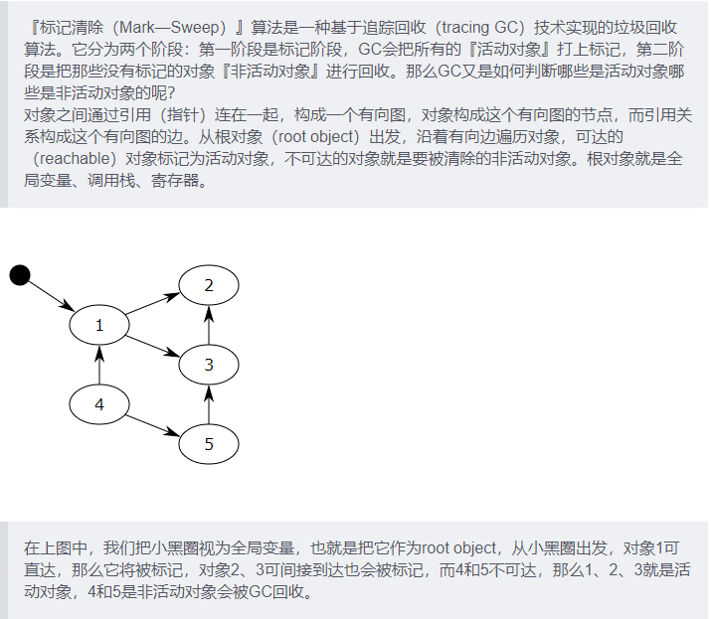

每次当你创建一个对象或其他什么值的时候，Python会将其加入零代链表
删除不活跃对象后，剩下的活跃对象被移动到一个新的链表：一代链表

分代回收
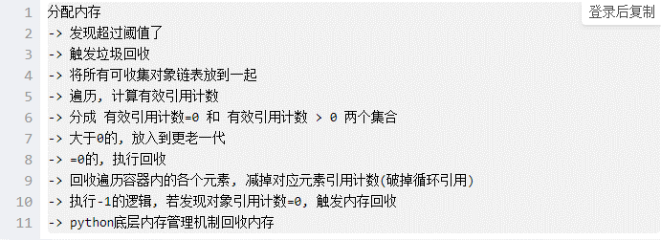

装饰器 | 修改其他函数的功能的函数

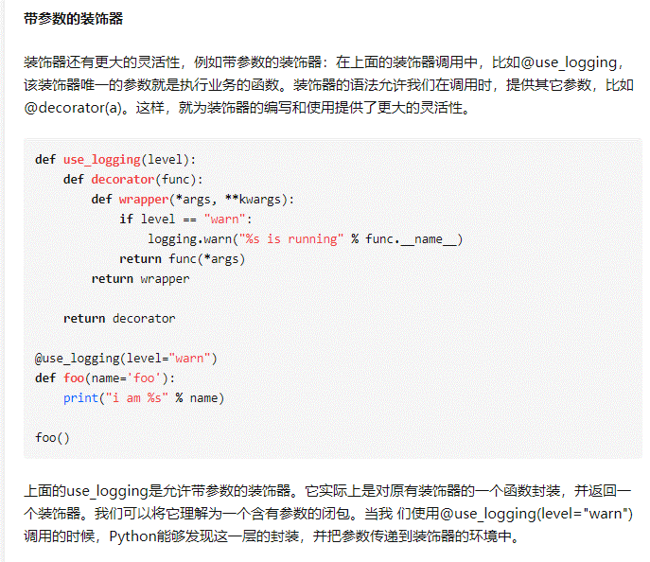
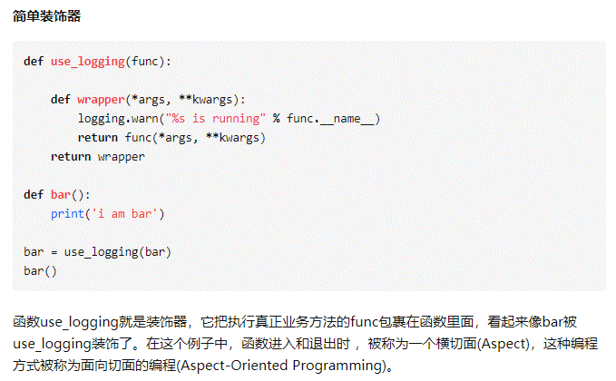

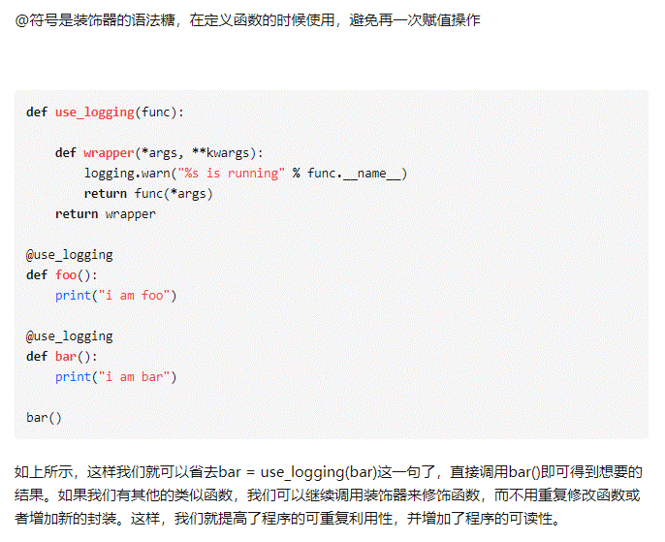

直接赋值 浅拷贝 深度拷贝

直接赋值：其实就是对象的引用（别名）
浅拷贝(copy)：拷贝父对象，不会拷贝对象的内部的子对象
深拷贝(deepcopy)： copy 模块的 deepcopy 方法，完全拷贝了父对象及其子对象
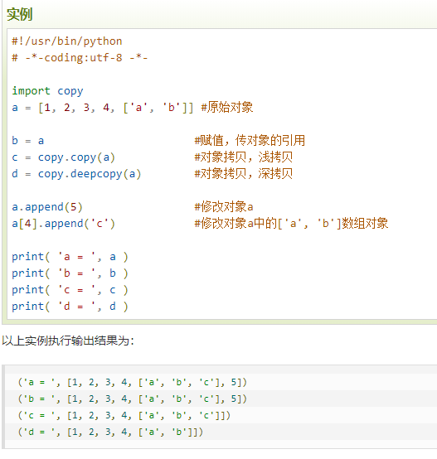
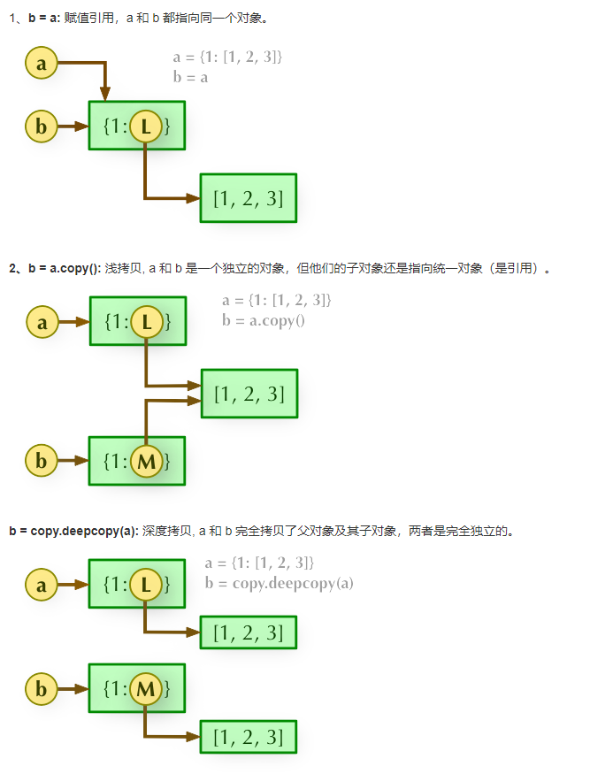

django ORM | 对象关系映射

